重点品牌品牌营销分析
目录：
1、销售额、主营产品&流量来源
2、独立站搜索词
3、品牌词月搜索量
4、品牌词谷歌搜索趋势
5、站外推广 20250401-20260331 （meltwater)
6、社媒
7、红人
8、新闻媒体
9、 其他渠道
10、品牌事件
11、独立站体系

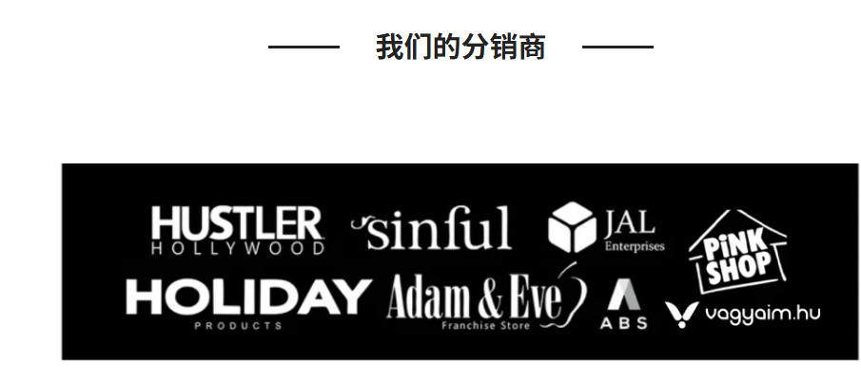
总结：
Tracy's Dog 的营销模式 以 TikTok 网红种草 为核心引擎，配合 品牌自有播客和博客 做长期内容资产，通过 多平台联盟营销 做分销裂变，辅以 AI新品发布 制造科技话题，参与线下科技/知识论坛， 曾尝试和亲密关系作家合作作为品牌大使。 整体偏线上数字营销，线下展会/Pop-Up等传统品牌营销动作偏少。
Fun factory在被收购前以线下展会、线上PR为主要影响内容，走高端内容路线。

1、销售额、主营产品&流量来源
2品牌都在亚马逊和独立站销售。Tracy家头部产品是女性振动玩具，均价在$35-$40左右，价低，入驻各大零售店。 Fun factory家主要做男性自慰玩具其次振动棒也有一定份额。价位在$73-$118， 价高。
品牌 | 销售额-亚马逊 | 主营产品&价格 | 流量-独立站 | 独立站流量来源 | 爆款产品参考 |  | 创新技术 | 其他零售渠道
Tracy's dog | $20.7M +21.8% | 22%Vibrators > Clitoral-$36 16%Vibrators > Couple-$41 12%Vibrators > G-Spot-$35 | 2.2M |  |  |  | *最近在推AI角色的功能 | • Walmart — Seller ID: 101183641 • Hustler Hollywood等分销商 — 入驻美国成人实体零售连锁 • NRN Specialties — 授权经销商合作 • Faire — 入驻B2B批发平台，拓展零售分销 • eBay — 官方店铺运营
Fun factory | $123.7K -53.6% | 49% Male Masturbators-$109 27% Vibrators-$73 10% Vibrators > Realistic-$118 | 1.2M |  |  |  | Stronic 系列 — 业界首创"脉冲推进"技术（不靠振动，模拟真实运动） | •德国线下旗舰店 • Babeland、Good Vibrations 等美国高端女性向成人精品店 — 核心零售伙伴 • Amazon.com (http://amazon.com/) — 重要线上渠道 • Target.com (http://target.com/) — 有入驻记录 • 全球50+国家分销网络
 |  |  | *24年被satisfiyer收购， 独立站已关闭重建中

2、独立站搜索词
Tracy's dog |  |  |  | Funfactory
1、 Tracy的品牌词搜索量占自然搜索量比重高达57%， 品牌认知度高/品类关联度高 |  |  |  | 1、自然流量中非品牌流量占74%，品牌知名度较低。
2、 Rose Toy在TikTok病毒式传播（2023-2025持续爆火），TRACYSDOG通过产品线布局+SEO优化，成功截取了这波品类红利 |  |  |  | 2、blowjob占60%的份额，更依赖"内容色情化引流" 。
3、内容营销策略：用"kamasutra positions"等高搜索量教育内容吸引潜在用户，再转化为产品购买—内容漏斗打法 |  |  |  | 3、 "pegging" ↑117%、"penisring" ↑575% — 新品类SEO布局， 这两个词增长极快，说明FUN FACTORY在积极布局男性/双性向品类内容

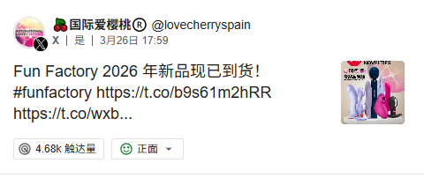

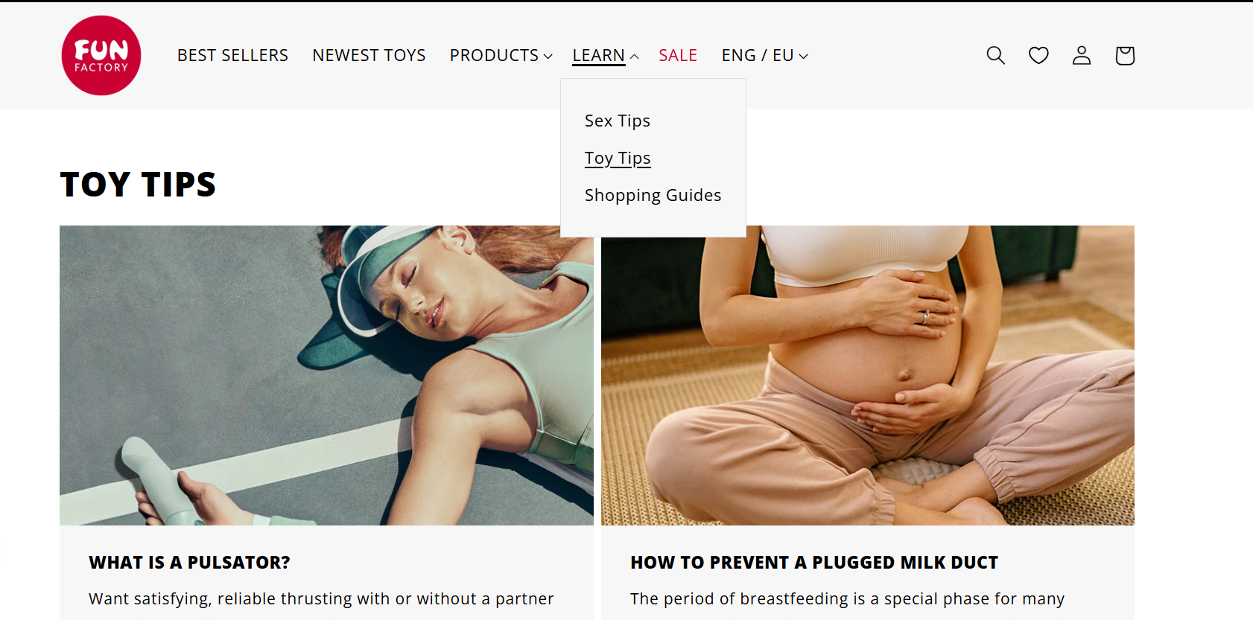
3、品牌词月搜索量
Fun factory在谷歌SEO上有更高的搜索量，Tracy's dog在亚马逊搜索量上更高。
 | 谷歌（similarweb SEO概括 美国) | 亚马逊 （similarweb）
Tracy's dog | 17,210 | 9,617
Fun factory | 121,410 | 500

4、品牌词谷歌搜索趋势
有明显的季节性，Q4（感恩节/圣诞季）是旺季
2024年之后Tracy's dog搜索量下降，2019和2022年分别有最高峰值。 Fun factory 是通用词，指代性不足。
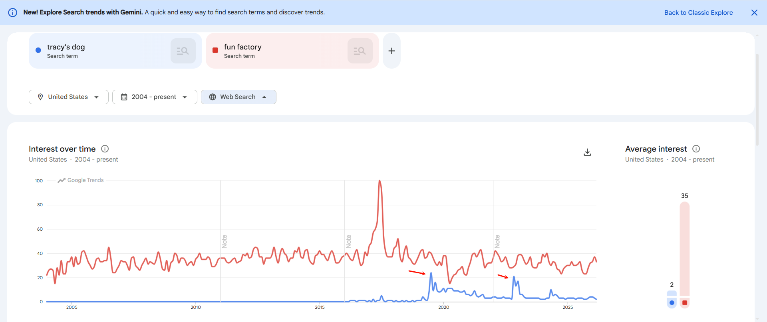

5、站外推广 20250401-20260331 （meltwater)
多位网红和用户在X积极推广Tracy's Dog，通过大使折扣码提供10%的折扣来促进销售，重点宣传其隐秘的包装、丰富的产品功能以及可供单人或情侣使用的多种愉悦体验
fun factory也在X上有推广帖子。
 | X | Reddit | Bluesky | 博客 | 新闻 - 在线 | 论坛 | Pinterest | Facebook | LinkedIn | YouTube | ig | tk | yt
Tracy's dog | 429 | 107 | 35 | 8 | 318 | 7 | 10 | 1 | 1 | 11 | 15 | 18 | 181
Fun factory | 121 | 57 | 13 | 5 | 267 | 64 | 9 | 2 | 6 | 55 | 12 | 0 | 1

6、社媒
tracy's dog曾经主要运营TK，曾在TTS带货（近2年不活跃）， 现活跃在FB和IG。 在其他平台均有官方账号，官媒不活跃
FUN factory主要运营IG账号，所有平台均不活跃， 其他平台均有官方账号。
账号矩阵： 分性别运营

社媒道粉丝(万）
 | SUM | IG | TK | YT | Facebook | X
Tracy's dog | 7.44 | 0.45 | 5.63 | 0.1 | 1.11 | 0.2
Fun factory | 7.9 | 6.4 | 0.1 | 0.3 | 0.5 | 2.5
数据来源说明：
Tracy's Dog |  | IG: @tracysdog 4,510粉 | TK: @tracysdog 601 + @tracysdog_forher 31.9K + @tracysdog_boys 23.8K | YT: tracysdog频道（待验证） | FB: Tracysdog.Official 8,728 + TracysDogAdultToys 2,404 | X: @ilovetracysdog
Fun Factory |  | IG: @funfactory 47K + @funfactoryusa 17K | TK: @funfactoryusa（待验证） | YT: funfactorygmbh频道（待验证） | FB: 官方页面（待确认） | X: @funfactory_intl

社媒官号每日发帖数
 | SUM | IG | TK | YT | Facebook | X
Tracy's dog | 0.7 | 0.4 | -0.0 | -0.0 | 0.4 | -0.0
Fun factory | -0.0 | -0.0 | -0.0 | -0.0 | -0.0 | -0.0
 |  | 1年前活跃 | 2、3年前活跃 | 5个月前活跃 | Tracy's dog 活跃在FB | 都不活跃

Reddit运营策略
Tracy's Dog的Reddit策略更主动（品牌自建社区），Fun Factory被动依赖第三方讨论
品牌 | 社群 | 官方主持人数量 | 创建日期 | 社群粉丝数 | 每周访客数 | 主要内容
Tracy's dog | r/TracysDog | 1 | 2021-06-08 | ~818 | 186 | 产品测评、用户评价、官方活动（测试员招募）、使用建议
Fun factory | 无专属subreddit，但在r/SexToys（96K+成员）被高频讨论 | - | - | - | - | 0

社媒运营策略
只有tracy's dog活跃，发帖频率11/月，形式多以产品氛围图和短视频教程为主，文案注重情感氛围表达
内容大多偏隐晦方式，以规避被审查。

品牌 | 简介 | 粉丝画像 | FB &IG
 |  | 例如：年龄、性别、地域、兴趣爱好和消费习惯 | 账号链接 | 粉丝数量 | 发帖频率 | 文案策略
Tracy's dog | 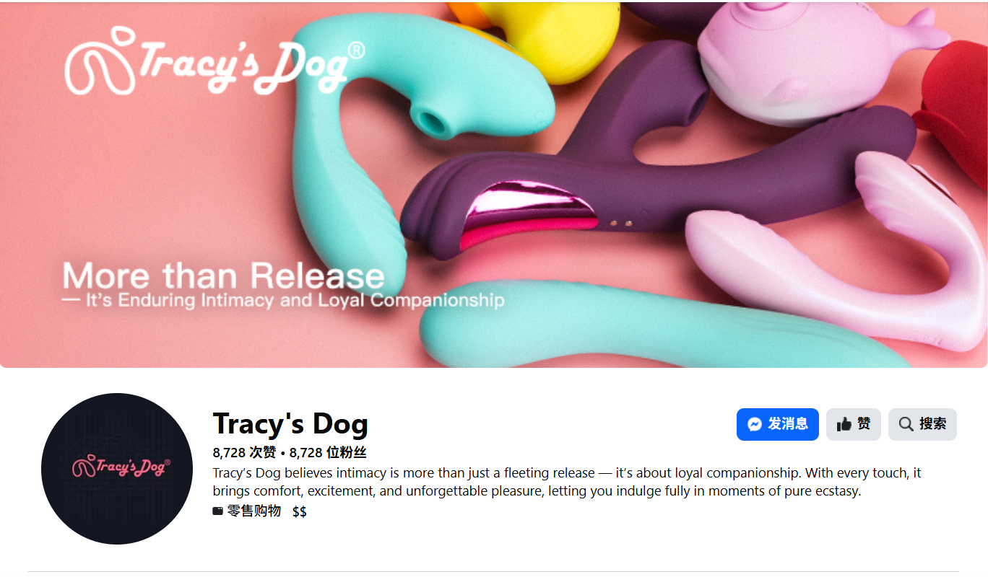 | NA | https://www.facebook.com/Tracysdog.Official | 8,728 | 11/月 | 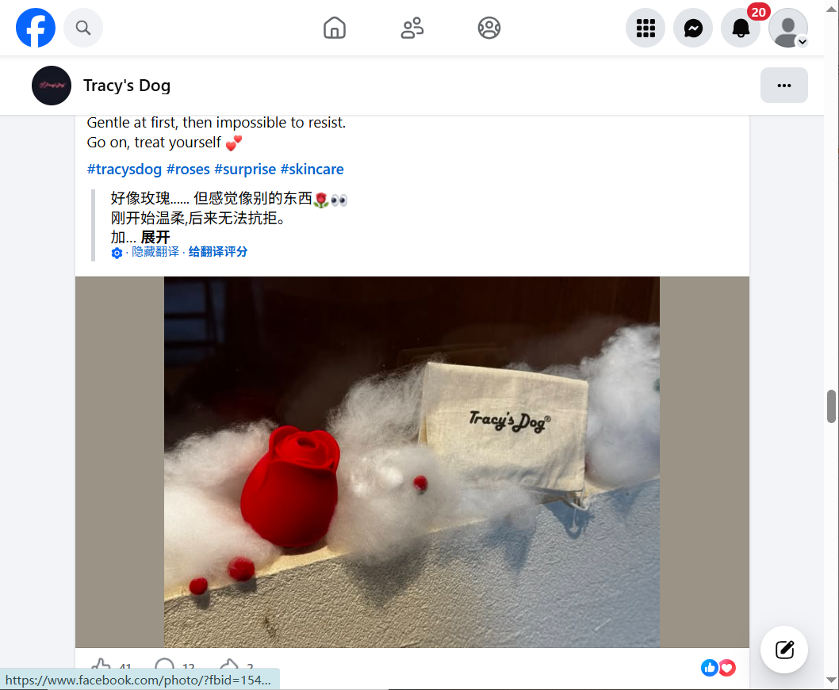

7、红人
2品牌红人营销内容较少，Tracy'dog在TK因为“用户真实故事的评论”小爆，FUN FACTORY在美国地区基本没有红人投入。
tracy's dog在IG使用4类画像红人（ 色情博主、医生性知识、中年社区、夫妇CP）， 在TK因为趣味评论热点爆了、YT赞助情感咨询博主。

Instagram | 品牌 | 总网红数量 | 发帖数量 | 互动量 | 总观看量 | 主要内容
 | Tracy's Dog | 11 | 15 | 6.0K | 31.8万 | 微小红人种草（ 色情博主、医生性知识、中年社区、夫妇CP）
 | Fun Factory | 9 | 12 | 141 | 3.5万

Tiktok | 品牌 | 总网红数量 | 发帖数量 | 互动量 | 总观看量 | 主要内容
 | Tracy's Dog | 18 | 18 | 10.5万 | 125.0万 | 疑似UGC, 利用 Amazon 上的病毒式搞笑评论做二次传播
 | Fun Factory | 0 | 0 | 0 | 0
* 2024年开始tracy's dog就在做搞笑评论二次传播的内容了。

YouTube | 品牌 | 总网红数量 | 发帖数量 | 互动量 | 总观看量 | 主要内容
 | Tracy's Dog | 15 | 181 | 26.6万 | 507.4万 | 情感咨询博主长期内容赞助，做内容资产。 | 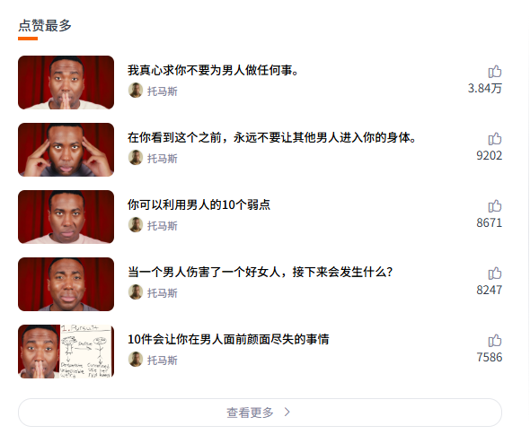
 | Fun Factory | 1 | 1 | 1 | 1.3K

8、新闻媒体
生活方式媒体和成人媒体多，内容主要围绕产品， 测评、折扣、礼物推荐等。

品牌 | 新闻提及数 | 主要媒体 | 主要内容
Tracy's Dog | 318 | 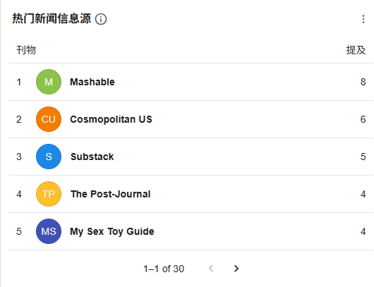 | 专题报道、视频演示、专家&用户评论测评、折扣 | 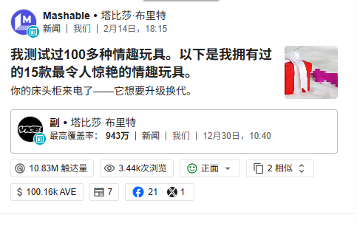
Fun Factory | 267 | 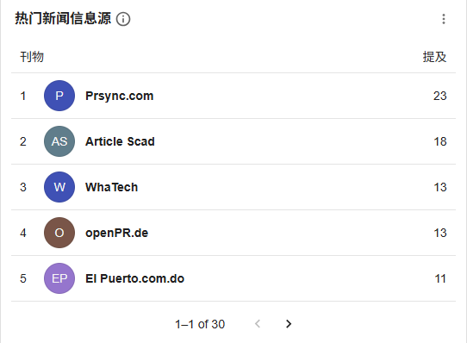 | 大量玩具测评，礼物推荐 | 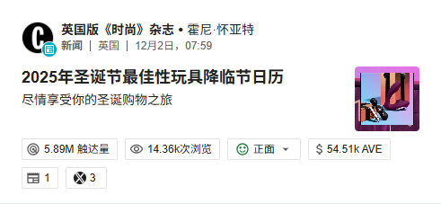

9、 其他渠道
Tracy's dog当前注重内容类的营销，通过自建博客和故事网站承接。
品牌播客 "Toy Storiezz"- 月访问游客325人 • 自建品牌播客，主播 Adrienne Hollister • 上线于 Spotify / Apple Podcasts / iHeart / Amazon Music / YouTube • 截至2025年已更新至 80+期（EP80 "What's in my Sock Drawer"） • 定位：性教育+产品种草+用户故事分享 • 配套独立电商站 toystoriezz.com (http://toystoriezz.com/) 做内容转化

10、品牌事件
2品牌都重视座谈会、展会等科技/知识类活动方式，营销自己的产品科技力和专业性。
Tracy's dog更重促销，同时建联亲密关系博主达成品牌合作。

 | 主要事件 | 参考
Tracy's dog | •2026年旧金山HealthTech Week,亲密关系专家苏珊·布拉顿展示了Tracy's Dog •2025年下半年推出 Aiphy 智能App + AI系列产品：通过 App 学习用户偏好，AI角色，自动调整模式。配套大量博客内容营销（2025.11-2026.3 密集发布AI主题文章10+篇） •2025年2月品牌大使：维纳斯·奥哈拉 （作者、亲密关系教练） •复活节、妇女节、新年、圣诞、黑五促销&giveaway | 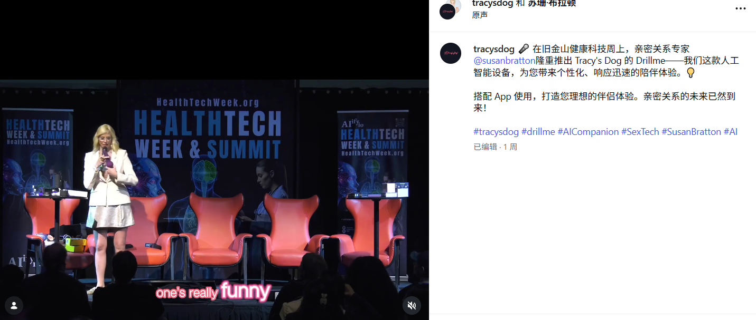
Fun factory | 欧洲展会活跃， 近年被收购，不活跃。 • eroFame（欧洲成人行业展，德国老家主场）— 长年参展 • Desire Summit — 2023年赞助欲望峰会，现场20+专业人士主题演讲 • ANME/XBIZ — 行业展会活跃参与 | https://www.xbiz.com/news/271039/fun-factory-to-sponsor-desire-summit-event

11、独立站体系
Tracy's dog 利用联盟+积分+博客体系拓展影响力和忠诚度。独立站营销系统丰富。

6.1 Influencer Program + Affiliate体系
• 官网常设 Influencer Program 页面，拥有超过 2000 名联盟用户。 门槛：IG 300+平均赞 / YouTube 2000+播放 / TikTok 7000+播放 / Twitter 100+互动，15%佣金。
• 官网设置测试员项目，免费获得产品，返视频形式的故事分享或对其他测评员故事的感想
• 官网有 Sponsorship Event Application 页面，接受活动赞助申请（联系人 peter@tracysdog.com）
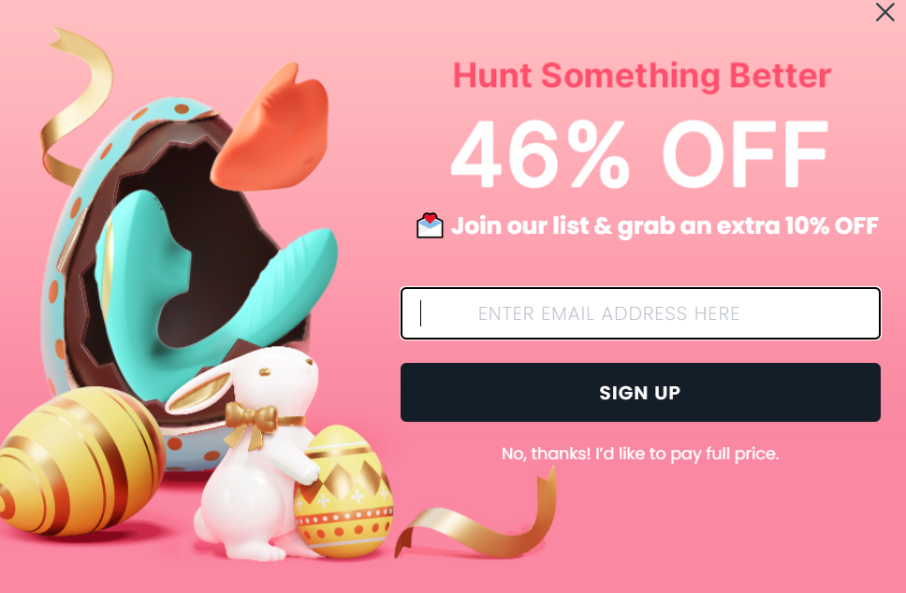
6.2 促销体系
• 官网积分体系（下单$1=4积分，注册20积分，生日100积分）
• 常年使用折扣码体系（如 HONEY15 等）， 新人40% OFF
• Easter /妇女节/新年/圣诞/黑五网一/ Prime Day 等节点促销页面
• 当前官网首页挂 🥚Easter Picks🐰 促销

6.3 博客内容体系
• 官网博客 "Intimacy Hub" 高频产出SEO内容（2025-2026年约30+篇深度文章）从产品测评到用户故事

FUN FACTORY 曾利用联盟佣金和专属折扣码提高影响力。 无积分会员体系、常态化折扣码，走高端定位。
6.4 联盟体系（Affiliate Program）
有官方联盟项目，通过第三方联盟平台运营 佣金率：21%（高于行业均值10-15%）

https://blog.affiliates.one/en-US/blog/post/fun-factory-affiliate-program#:~:text=You%20are%20invited%20to%20join%20FUN%20FACTORY,offer%20detail%20for%20program%20requirements%20and%20specifications.

6.5 无积分/会员体系（第三方优惠码平台明确标注"no loyalty or rewards program"） 符合高端品牌调性——不做积分绑定，靠品质做复购

6.6 促销体系
• 无常态化折扣码，主要通过affiliate reviewer派发专属码（符合高端定位，不滥发）
• 历史折扣幅度：常见10%-20% off，节日最高50% off
• 折扣节点：Black Friday / 节日季 / 换季

https://www.commissionfactory.com/advertiser-directory/joujou-affiliate-program/70796
6.7 博客内容体系
• 官网博客 "Learn" 也产出SEO内容，从产品测评到技巧

去年的品牌营销分析
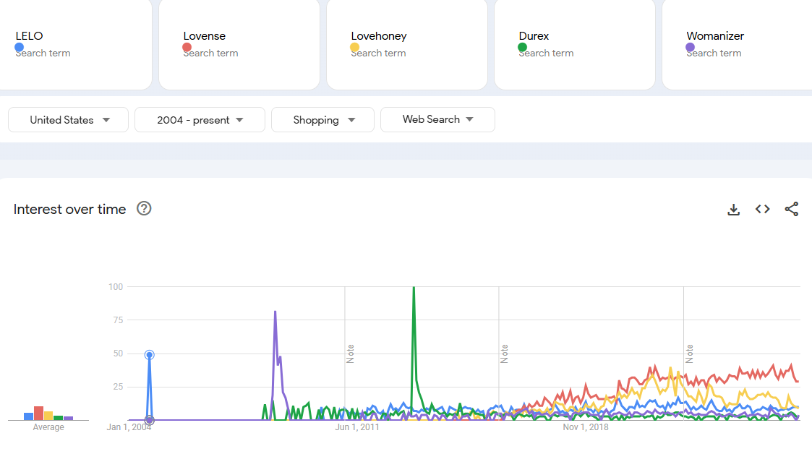
目录：
1、社媒
2、红人
3、新闻媒体
4、品牌事件
5、品牌词月搜索量
6、品牌词谷歌搜索趋势
7、广告

独立站流量
Durex自然流量高，Lovense直接流量高，LELO社交流量高
社交主要来源：Youtube和Reddit

1、社媒
品牌基本会在IG、FB、YT和X有官号,主要发帖集中在IG和X （Lovense在X发帖频繁，LOVEHONEY和Womanizer在IG发帖频繁。）
Reddit运营策略： ①通过官方账号作为主持人，提供官方声音支持如产品答疑、品牌事件宣发、用户需求收集。 ②通过打造健康知识教育社区，去污名化社群搭建，如lelo/lovehoney/womanizer。 ③打造成生活方式兴趣社群，如Lovense社群80%内容为寻找玩乐对象。

社媒道粉丝(万）
 | SUM | IG | TK | YT | Facebook | X | PIN | Reddit | 补充渠道
LELO | 40 | 28.86 | 0 | 0.1 | 5.9 | 5.5 | 0 | 0.03
Lovense | 27 | 0.5 | 0 | 1.9 | 1.6 | 13 | 0.05 | 10
Lovehoney | 50 | 4.6 | 9.45 | 21.5 | 7.3 | 7 | 0.2 | 0.3
Durex（总粉丝） | 1,230 | 7 | 35.23 | 11.3 | 1166 | 10.5 | 0 | 0.06
Womanizer | 16 | 15.2 | 0 | 0 | 0 | 0.5 | 0 | 0.4

社媒官号每日发帖数
 | SUM | IG | TK | YT | Facebook | X | PIN | Reddit | 补充渠道
LELO | 0.6 | 0.3 | 无 | 2年前发帖 | 0.2 | 0.2 | - | -
Lovense | 3.3 | 0.1 | 无 | 0.2 | 1.1 | 1.9 | - | -
Lovehoney | 2.8 | 2.4 | 0.4 | -0.0 | 3个月前发帖 | 0.03 | - | -
Durex | 0.7 | 0.5 | 0.1 | -0.0 | 0.1 | 4年前 | - | -
Womanizer | 1.6 | 1.6 | 无 | 无 | 无 | 一年前发帖 | - | -

社媒hashtag发帖数量
品牌 | SUM | IG | TK | YT | Facebook | X | PIN | Reddit | 补充渠道
LELO(和rapper重名） | 162,400 | 112,000 | 42,700 | 7,700 | - | - | - | -
Lovense | 36,307 | 33,000 | 2,430 | 877 | - | - | - | -
Lovehoney | 58,418 | 52,000 | 6,036 | 382 | - | - | - | -
Durex (global/us） | 314,400 | 253,000 | 57,700 | 3,700 | - | - | - | -
Womanizer（一个通用词） | 205,800 | 168,000 | 35,200 | 2,600 | - | - | - | -

Reddit运营策略
品牌 | 社群 | 官方主持人数量 | 创建日期 | 社群粉丝数 | 每周访客数 | 主要内容 | 参考URL
LELO | r/LELO_vibes | 2 | 2025 年 2 月 24 日 | 340 | 633 | 1、官方每周REDDIT在线答疑3h； 2、性健康知识、自我关爱和性爱关系讨论； 3、产品疑问/推荐； 4、用户需求收集 | https://www.reddit.com/r/LELO_vibes/comments/1nuidq8/ama_with_a_sexologist_drop_your_questions_in_the/
Lovense | r/lovense | 1 | 2014 年 10 月 28 日 | 100,000 | 36,000 | 1、用户寻找远程对象； 2、产品疑问/推荐； 3、官方新品/活动发布 | https://www.reddit.com/r/lovense/comments/1knea32/the_annual_lovense_orgy_will_take_place_on_may/
Lovehoney | r/LoveHoney | 无 | 2019 年 12 月 3 日 | 3,000 | 625 | 1、产品问题/推荐； 2、性知识讨论 | https://www.reddit.com/r/LoveHoney/comments/1d9p07c/upset_about_policy/
Durex | r/durex_commercials | 无 | 2022 年 9 月 17 日 | 600 | 24 | 发布令人厌烦或破坏东西的愚蠢儿童的照片或视频，让人想起避孕套广告。 | https://www.reddit.com/r/durex_commercials/comments/13nv17i/transatlantic_flight_from_hell/
Womanizer | r/womanizer | 无 | 2020 年 1 月 27 日 | 4,000 | 1,300 | 1、产品问题/推荐； 2、性知识讨论 | https://www.reddit.com/r/womanizer/comments/1o98r1p/help_original_womanizer_premium_replacement/

社媒运营策略
发帖频率0.3-2.5/天不等，形式多以创意图和短视频为主。
内容大多偏隐晦、趣味MEMES方式，以规避被审查，如使用标点符号代替字母、使用暗示性的语言、漫画、人物肢体语言等形式。
产品展示高级化科技化，适当的性知识科普类内容。
品牌 | 简介 | 粉丝画像 | FB |  |  |  | IG
 |  | 例如：年龄、性别、地域、兴趣爱好和消费习惯 | 账号链接 | 粉丝数量 | 发帖频率 | 文案策略 | 账号链接 | 粉丝数量 | 发帖频率 | 文案特点 | 视觉效果 | 自拍素材/红人素材/创意素材占比 | 图片类型 | 视频类型 | 点赞量
LELO | LELO（LELOi AB）是一家生产性玩具和按摩产品的瑞典公司，创立于2002年。定位奢华愉悦品牌，在设计、创新、技术和声誉方面引领市场。 | 25-34岁为主 女44.16， 男55.84% 美国，法国、加拿大、意大利、西班牙、英国 成人、社交网络和在线社区、银行信贷和贷款、电商购物 | https://www.facebook.com/LELO.Official | 59K | 0.2帖/天 | 视频+观点和情境表达 内容：红人视频+教育性观点 内容形式：短视频+图片 | https://www.instagram.com/lelo_official/ | 288K | 0.3帖/天 | 长文案+情感传递 主打“self-care” | 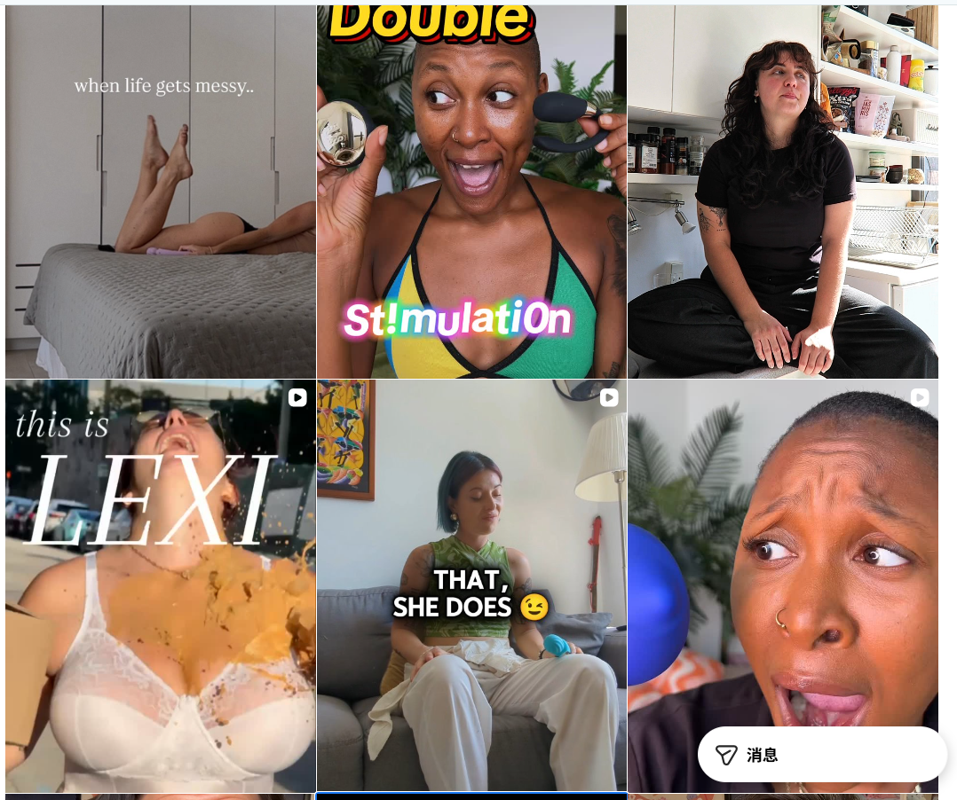 | 80% | 创意图大片感 （单图+轮播图） | 短视频 （红人种草+品宣视频） | 50-3k （几个帖子上千点赞）
Lovense | Lovense 是一家总部位于新加坡的性爱科技公司， 2010 年创立。该公司的灵感源自远程性爱和异地恋。专门开发远程控制的性玩具和情趣产品以及配套软件。 | 18-34岁为主 男77%，女23% 美国、哥伦比亚、俄罗斯、德国、英国、加拿大 成人、游戏和配件、计算机技术、新闻媒体、社交网络和在线社区 | https://www.facebook.com/lovensetoys | 16k | 1帖/天 | 产品视频+短文案介绍产品卖点 图片+促销信息/产品使用科普 | https://www.instagram.com/lovensetoys/ | 4850 | 0.1帖/天 |  | 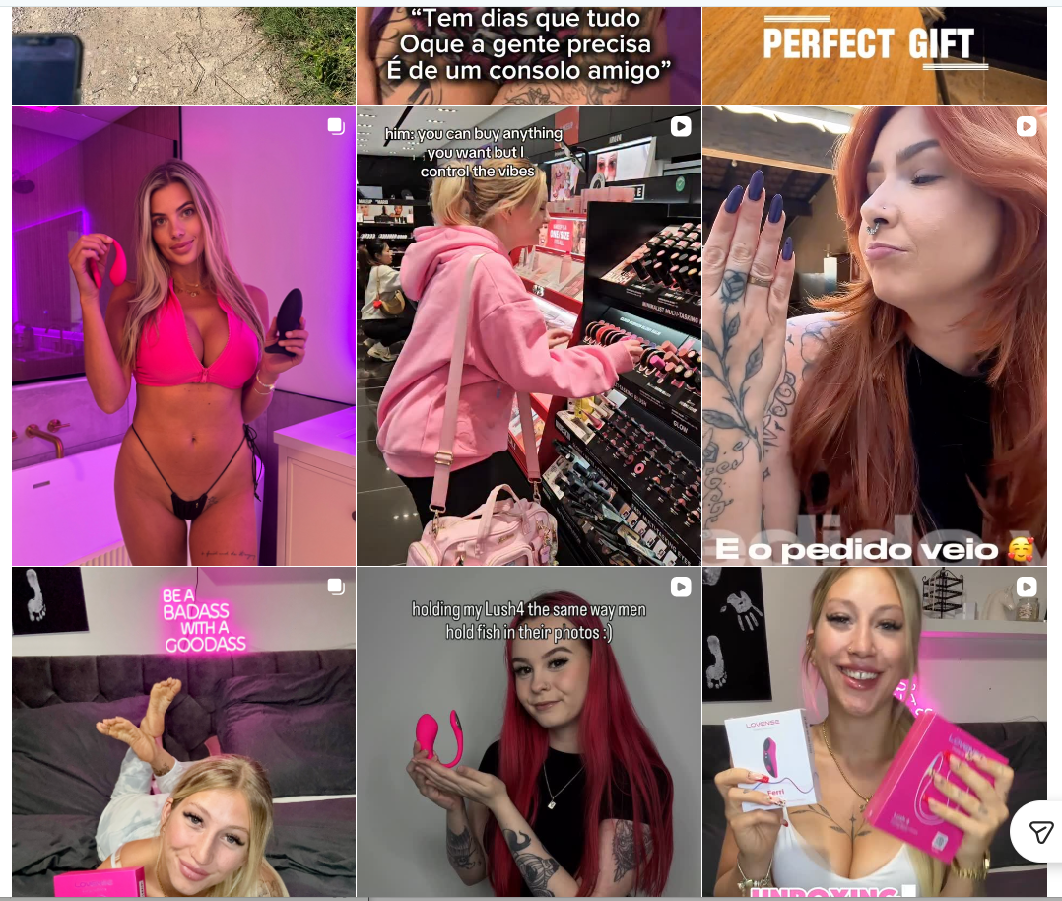 | 80% | 产品图+创意图（单图+轮播图） 较多漫画 | 短视频 （红人种草视频、社死/情趣视频） | 50-2K
Lovehoney | Lovehoney是一家英国公司，2002 年成立，通过互联网销售性玩具、内衣和情趣礼品。他们的口号是“性爱快乐人士”。有多个自营品牌。 | 25-34岁为主 女41%， 男59% 美国，法国、加拿大、意大利、西班牙、英国 成人、社交网络和在线社区、银行信贷和贷款、电商购物 | https://www.facebook.com/LovehoneyOfficial | 73K | 3个月前发帖，0.4贴/天 | 短文本+视频+观点互动 偏隐晦、有趣玩梗 | https://www.instagram.com/lovehoneyofficial/ | 344K | 2.4贴/天 | 简短、趣味性 | 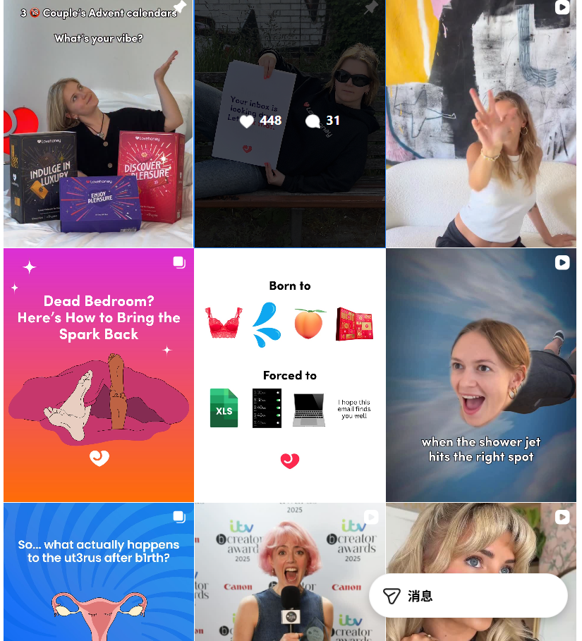 | 50% | 创意图为主 | 短视频 （创意POV视频） | 100-4K （少数达到上千）
Durex (global/us） | 杜蕾斯是英国利洁时公司旗下的一个避孕套和个人润滑剂品牌。蕾杜蕾斯品牌（“耐用、可靠、卓越”）于 1929 年推出。 | 25-34岁为主 男性65%，女性35% 美国、印度、英国 社交网络和在线社区、电商购物、搜索引擎、电视电影流媒体、电子邮件 | https://www.facebook.com/durexUSA | 11660K | 0.1帖/天 | 短文本+视频+观点互动 内容：产品展示+ 谚语、观点 | https://www.instagram.com/durex/ | 70.6K | 0.5贴/天 | 长文案价值观传递，展示产品包装美学 | 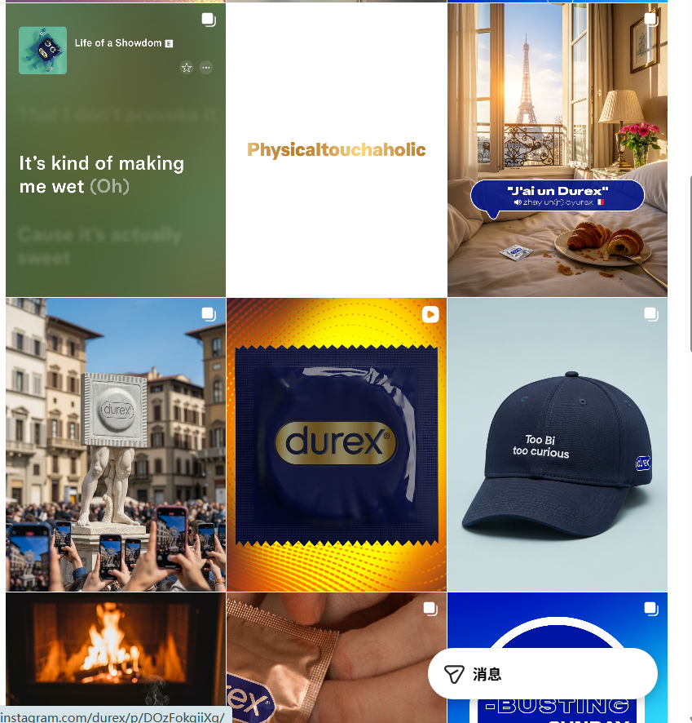 | 10% | 产品图+创意图（单图+轮播图） | 短视频 （产品包装展示、品宣视频） | 200-4K（少数达到上千）
Womanizer | Womanizer 2014年诞生销售振动器形式的性玩具，以专利的“Pleasure Air 技术”为基础，生产情趣产品。2021年成为lovehoney旗下品牌。 | 25-34岁为主 男性48%，女性52% 美国、法国、日本、英国、德国 社交网络和在线社区、成人、电商购物、搜索引擎 | 无 |  |  |  | https://www.instagram.com/womanizerglobal/ | 152K | 1.6贴/天 | 短情绪文案+每周赠送产品 | 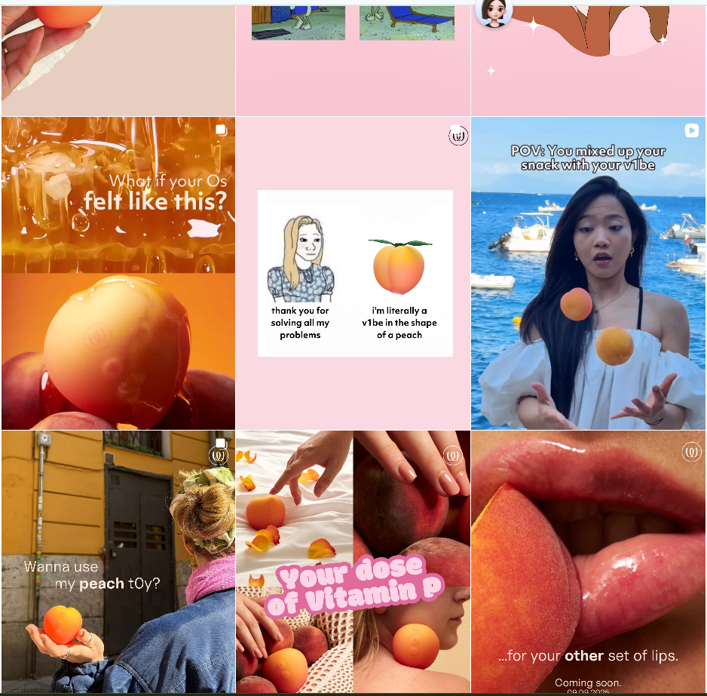 | 30% | 创意图产品&MEMES （单图+轮播图） 桃子外形产品 | 短视频（隐喻+文字描述情境/观点） 内容：教育、情感观点 | 20-2K（少数突破1000）

使用字符规避审查，如m4sturb4t!0n

2、红人
Lovehoney和duerex使用的红人较多，娱乐性和时尚型红人居多。
常规内容：IG和TK多情侣关系、提升愉悦感、氛围感情景等。 YOUTUBE多产品review、性教育等内容。
亮点内容：和原创情色漫画师合作，打入垂类兴趣社群。

Instagram | 品牌 | 总网红数量 | 发帖数量 | 点赞量 | 评论数 | 总观看量 | 红人矩阵 | 内容
 | LELO | - | 查不到 每天2篇左右 | - | - | - | - | -
 | Lovense | 115 | 278 | 14.82万 | 3,956 | 303.78万 | 娱乐、50K-500K | 多个漫画合作、GIVEAWAY、产品使用
 | Lovehoney | 718 | 2,944 | 247.86万 | 12.2万 | 6966.07万 | 时尚、10K-50K | 短剧创意视频、“发给你的另一半暗示”、性感打扮
 | Durex | 929 | 1,515 | 317.38万 | 6.43万 | 1.5亿 | 娱乐、50K-500K | 地区明星合作的短片、GP3赛事赞助等高端合作
 | Womanizer | 273 | 367 | 53.23万 | 1.64万 | 1400.53万 | 时尚、50K-500K | 渡边直美联名、年长女性自爱/提升愉悦感种草、CP关系小tips

Tiktok | 品牌 | 总网红数量 | 发帖数量 | 点赞量 | 评论数 | 总观看量 | 红人矩阵 | 内容
 | LELO | - | - | - | - | - | - | -
 | Lovense | 37 | 59 | 14.52万 | 1709 | 247.23万 | 娱乐、10K-50K | 展会高科技、另类逗猫棒、直播tips
 | Lovehoney | 306 | 556 | 44.01万 | 1.52万 | 1211.67万 | 时尚、10K-50K、 | 街采、性感打扮、产品展示、周六夜晚氛围、电梯社死挑战
 | Durex | 549 | 839 | 335.64万 | 10.23万 | 3.3亿 | 娱乐、0-10K | 性知识、情侣问答、寻求激情建议
 | Womanizer | - | - | - | - | - | - | -

YouTube | 品牌 | 总网红数量 | 发帖数量 | 点赞量 | 评论数 | 总观看量 | 红人矩阵 | 内容
 | LELO | 8 | 8 | 3,196 | 117 | 19.02万 | 健康、50K-500K | 产品review, 健康教育
 | Lovense | 38 | 194 | 4.39万 | 2,944 | 133.83万 | 娱乐、10K-50K | 测评、游戏视频植入、医生性教育
 | Lovehoney | 44 | 209 | 16.24万 | 1.45万 | 615.05万 | 娱乐、50K-500K | 产品功能展示/测评博主、情侣博主日常内容植入、浪漫电影解读博主
 | Durex | 75 | 839 | 19.86万 | 3,651 | 1628.73万 | 娱乐、50K-500K | 性知识类
 | Womanizer | 2 | 4 | 47 | 11 | 1888 | 科学与技术、10K-50K | 产品介绍展示

3、新闻媒体
生活方式媒体和成人媒体多，内容涵盖性教育、家庭伴侣关系、购物营销内容

品牌 | 新闻提及数 | 主要媒体 | 主要内容
LELO | 5,090 | 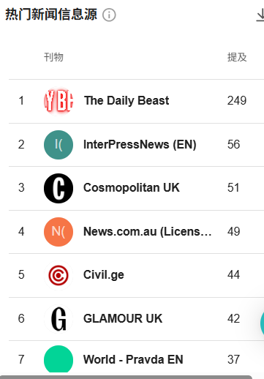 | 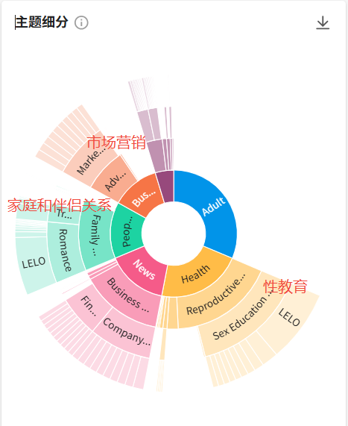
Lovense | 1,840 | 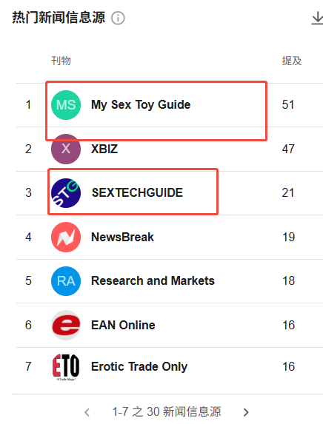 | 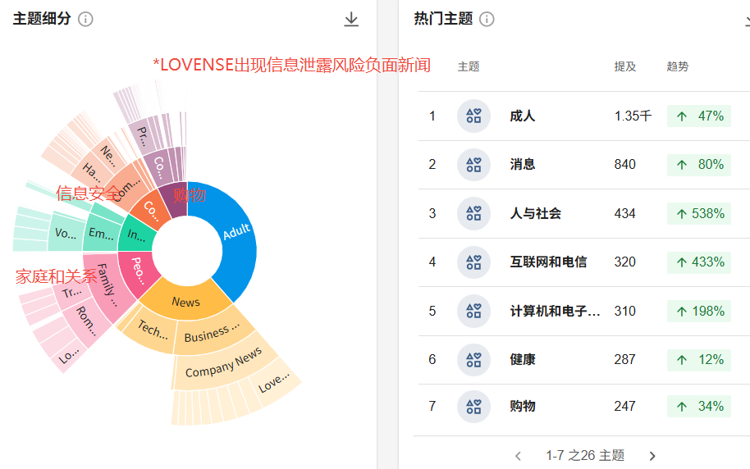
Lovehoney | 4410 | 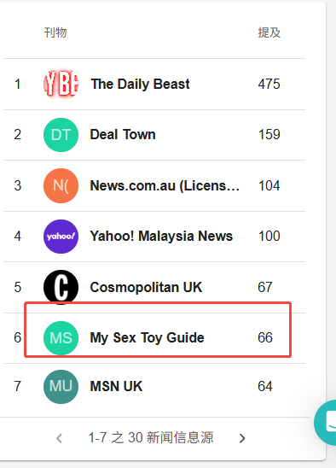 | 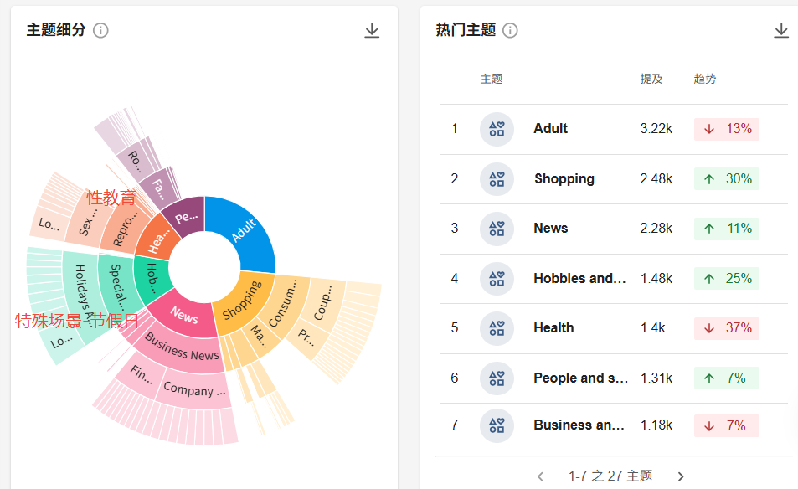
Durex (global/us） | 12,600 | 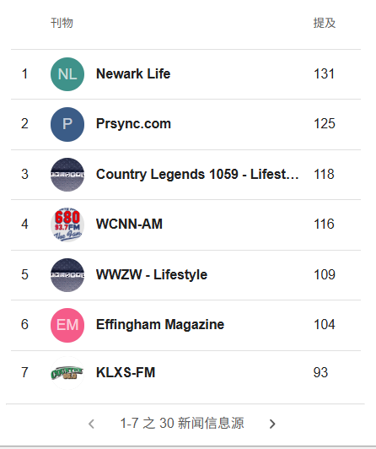 | 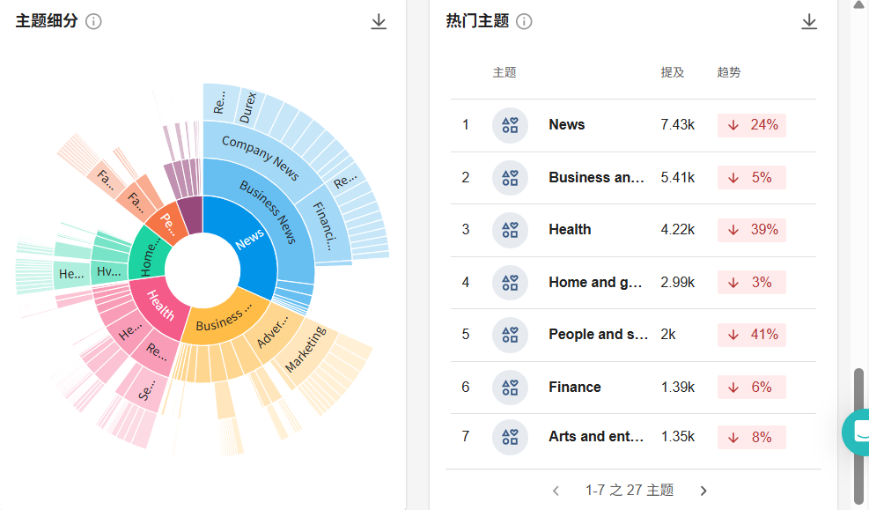
Womanizer | 314,000 | 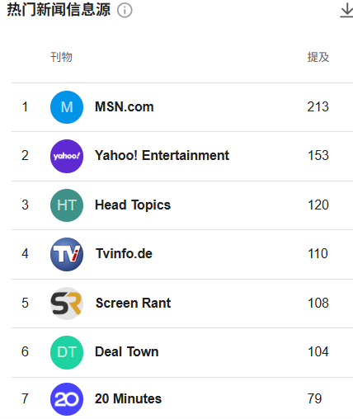 | 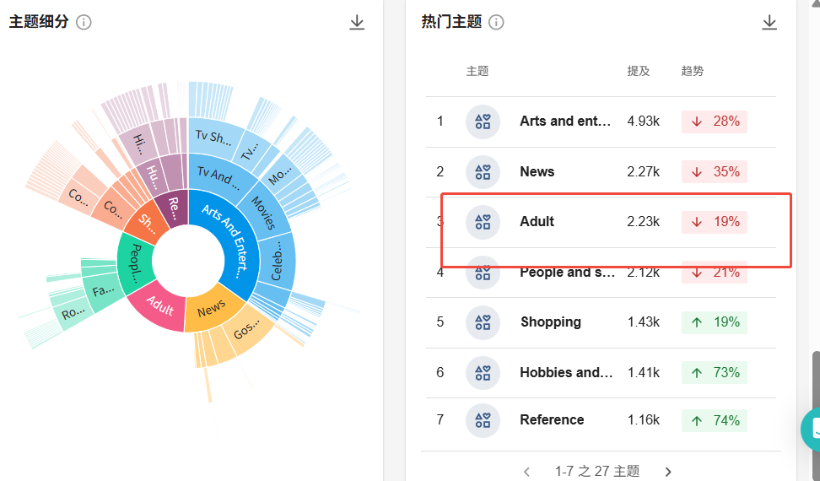

4、品牌事件
Lovense和lovehoney聚焦做兴趣社群（情色游戏、动画、直播等内容创作）， LELO聚焦做健康营销传递self-care，Durex主做更大型的游戏赛事和体育，Womanizer则明星+线下POPUP并行。

 | 主要事件 | 参考
LELO | 线上为主，①频繁联名护理品牌、香水品牌做GIVEAWAY/满赠 ②定期举办REDDIT答疑会 ③联合调研机构推出性健康报告脱离低级营销,传递"self-care” | 
Lovense | 线上为主，①联合大量情色游戏，实现游戏兼容。 ②在X上和较多色情主播/动画创作者合作。③社媒打卡活动，邀请UGC | 
Lovehoney | 线上为主，①营销节点的折扣优惠 ②X上和成人创作者合作发大量折扣码 ③推出日历礼盒 | 
Durex | 线上线下，①赞助游戏比赛如cs,lol ②明星、IP合作推出限定系列 ③线上持续通过创意广告引发讨论 ④赞助地区（印度）板球赛。 传递"safe"概念 | 
Womanizer | 线上线下，①推出明星联名系列 ②和研究性机构合作助力性健康去污名化 ③ 欧洲线下POPUP活动。 传递"pleasure"概念 | 

5、品牌词月搜索量
LOVENSE和lovehoney谷歌搜索量高，Durex、lovense、LELO亚马逊搜索量更高
 | 谷歌（similarweb SEO概括 美国) | 亚马逊 （similarweb）
LELO | 34,767 | 25,200 | 亚马逊在售
Lovense | 191,667 | 28,775 | 亚马逊在售
Lovehoney | 108,333 | 5,508 | 亚马逊在售
Durex | 31,933 | 31,067 | 亚马逊在售
Womanizer | 82,125 | 17,867 | 亚马逊在售

6、品牌词谷歌搜索趋势
2016年后LOVENSE成为最高

